Chi tiết địa chất
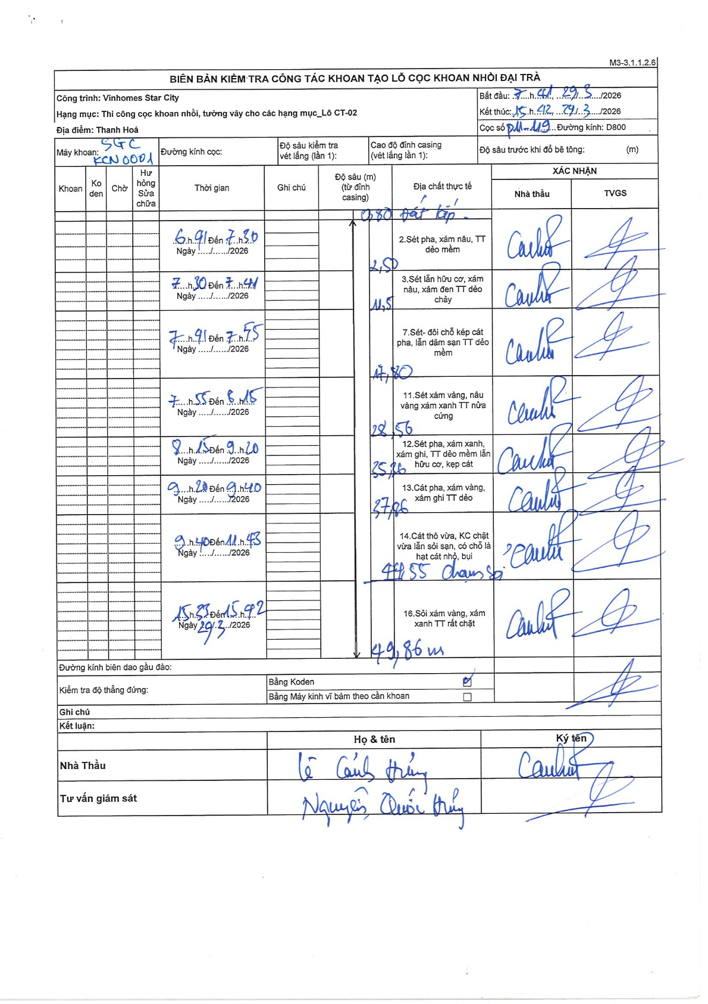
Dự án | Star City Thanh Hóa
Hạng mục | Thi công cọc khoan nhồi, tường vây cho các hạng mục_Lô CT-02
Tên bộ phận | Thi công cọc khoan nhồi
Số hiệu cọc | P11-119
Tên Máy khoan | SGC-KCN0001
Đường kính | D800
Bắt đầu thi công | 07:41 29/03/2026
Kết thúc thi công | 15:42 29/03/2026

Địa chất TT | Đường kính | Mô tả lớp thiết kế | Từ (h) | Đến (h) | Cao độ từ | Cao độ đến | T.Gian (h) | Dài (m) | V (m/h) | Ghi chú
Đất lấp | D800 | Đất lấp | 06:51 29/03/2026 | 07:30 29/03/2026 | -0.8 | -2.5 | 0.65 | 1.7 | 2.62
2 | D800 | Sét pha, xám nâu, TT dẻo mềm | 07:30 29/03/2026 | 07:41 29/03/2026 | -2.5 | -11.5 | 0.18 | 9 | 49.09
3 | D800 | Sét lẫn hữu cơ, xám nâu, xám đen TT dẻo chảy | 07:41 29/03/2026 | 07:55 29/03/2026 | -11.5 | -17.8 | 0.23 | 6.3 | 27
4 | D800 | Sét- đôi chỗ kép cát pha, lẫn dăm sạn TT dẻo mềm | 07:55 29/03/2026 | 08:15 29/03/2026 | -17.8 | -28.56 | 0.33 | 10.76 | 32.28
5 | D800 | Sét xám vàng, nâu vàng xám xanh TT nửa cứng | 08:15 29/03/2026 | 09:20 29/03/2026 | -28.56 | -35.86 | 1.08 | 7.3 | 6.74
6 | D800 | Sét pha, xám xanh, xám ghi, TT dẻo mềm lẫn hữu cơ, kẹp cát | 09:20 29/03/2026 | 09:40 29/03/2026 | -35.86 | -37.86 | 0.33 | 2 | 6
7 | D800 | Cát pha, xám vàng, xám ghi TT dẻo | 09:40 29/03/2026 | 11:43 29/03/2026 | -37.86 | -47.55 | 2.05 | 9.69 | 4.73
8 | D800 | Cát thô vừa, KC chặt vừa lẫn sỏi sạn, có chỗ là hạt cát nhỏ, bụi | 15:23 29/03/2026 | 15:42 29/03/2026 | -47.55 | -49.86 | 0.32 | 2.31 | 7.29
9 | D800 | Sỏi xám vàng, xám xanh TT rất chặt | 15:42 29/03/2026 | 15:42 29/03/2026 | -49.86 | -49.86 | 0.5 | 0 | 0

ẢNH BIÊN BẢN GỐC

